Лист1
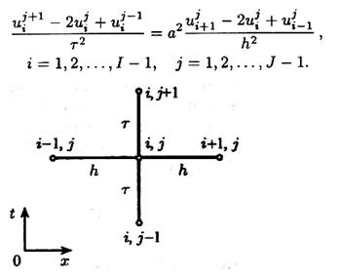
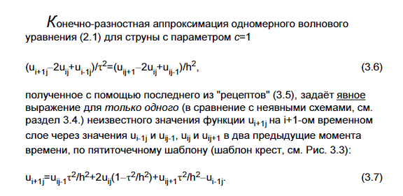
U(0,t) | U(1,t) | U(x,0) |  | Ut(x,0) | a^2 | a | l | tau | h
-5 | 1 | 11sin3pix-5+6x |  | 0 | 25 | 5 | 1 | 0.015 | 0.125
 |  |  |  |  |  | λ | 0.36
t\x | 0 | 0.125 | 0.25 | 0.375 | 0.5 | 0.625 | 0.75 | 0.875 | 1
0 | -5 | 5.9126748576 | 4.2781745931 | -6.959517756 | -13 | -5.459517756 | 7.2781745931 | 10.412674858 | 1
0.015 | -5 | 5.9126748576 | 4.2781745931 | -6.959517756 | -13 | -5.459517756 | 7.2781745931 | 10.412674858 | 1
0.03 | -5 | 3.4555489601 | -0.93067406269 | -3.4888078252 | -1.1345736078 | 3.1513350283 | 4.0033152782 | 0.65540610664 | 1
0.045 | -5 | -9.6895721887 | -6.7134350189 | 2.8288864023 | 12.803716599 | 9.9016730911 | -3.2884116471 | -10.654948541 | 1
0.06 | -5 | -14.058201362 | -4.1742767736 | 9.526619027 | 16.50493175 | 4.9134685526 | -11.777084499 | -12.749912047 | 1
0.075 | -5 | -6.5049255542 | 6.4313132389 | 10.867925591 | 4.8930131909 | -9.5542087736 | -13.555105191 | -1.0651884585 | 1
Метод конечных разностей

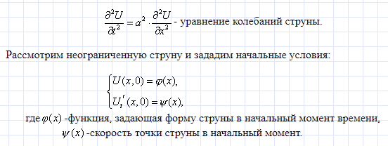

t\x | 0 | 0.125 | 0.25 | 0.375 | 0.5 | 0.625 | 0.75 | 0.875 | 1
0 | -5 | 5.9126748576 | 4.2781745931 | -6.959517756 | -13 | -5.459517756 | 7.2781745931 | 10.412674858 | 1
0.015 | -5 | 3.4777585882 | 2.414570362 | -5.950942414 | -10.364465622 | -4.450942414 | 5.414570362 | 7.9777585882 | 1
0.03 | -5 | -2.6602073953 | -2.2832254185 | -3.4085136582 | -3.7207791154 | -1.9085136582 | 0.71677458145 | 1.8397926047 | 1
0.045 | -5 | -9.5599830268 | -7.564085061 | -0.55053301434 | 3.7474842119 | 0.94946698566 | -4.564085061 | -5.0599830268 | 1
0.06 | -5 | -13.915278146 | -10.897483632 | 1.2534892923 | 8.4616216792 | 2.7534892923 | -7.8974836316 | -9.4152781463 | 1
0.075 | -5 | -13.639087297 | -10.686096307 | 1.1390872965 | 8.1626748576 | 2.6390872965 | -7.6860963068 | -9.1390872965 | 1

Метод Даламбера

